Лист1
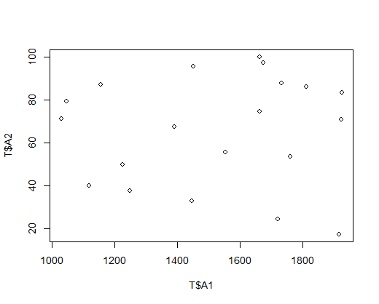
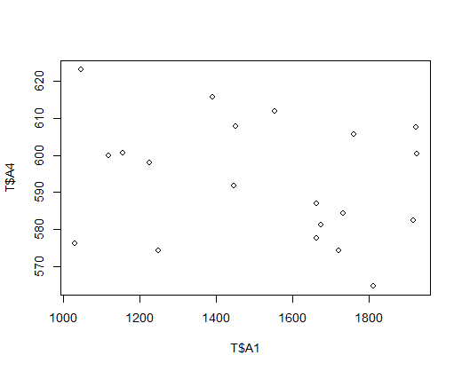
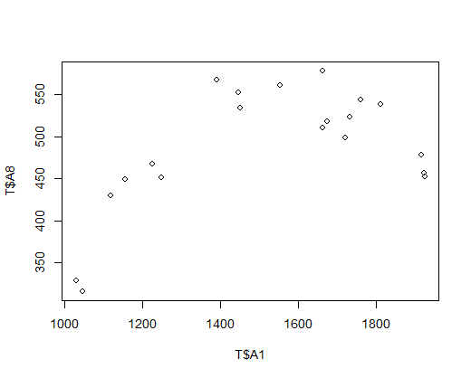
 | Переменные | Наличие выброса | Значение коэффициента корреляции | Значение p-value | Вывод о значимости коэффициента корреляции | Тип зависимости | Сила зависимости | 1. | 3. | 7.
1 | А1 и А2 | нет | 0.04 | 0.8652 | Принимаем H0 при alpha>0.85, т.е. незначим | отсутствует | -
2 | А1 и А3 | да | 0.06 (0.48) | 0.03587 | Отвергаем H0 при alpha>0.05, т.е. значим | линейная прямая | слабая
3 | А1 и А4 | нет | -0.24 | 0.308 | Принимаем H0 при alpha>0.3, т.е. незначим | отсутствует | -
4 | А1 и А5 | нет | 0.19 | 0.4217 | Принимаем H0 при alpha>0.4, т.е. незначим | отсутствует | -
5 | А1 и А6 | да | 0.35 (0.4) | 0.09242 | Отвергаем H0 при alpha>0.1, т.е. значим | нелинейная | слабая
6 | А1 и А7 | нет | 0.5 | 0.0232 | Отвергаем H0 при alpha>0.05, т.е. значим | нелинейная | средняя
7 | А1 и А8 | нет | 0.55 | 0.0128 | Отвергаем H0 при alpha>0.05, т.е. значим | нелинейная | средняя
8 | А1 и А9 | нет | 0.86 | 7.59e-07 | Отвергаем H0 при alpha>0.05, т.е. значим | линейная прямая | сильная
9 | А1 и А10 | нет | -0.95 | 8.544e-11 | Отвергаем H0 при alpha>0.05, т.е. значим | линейная обратная | сильная
10 | А1 и А11 | нет | -0.92 | 3.788e-09 | Отвергаем H0 при alpha>0.05, т.е. значим | линейная обратная | сильная
11 | А1 и А12 | да | 0.13 (0.34) | 0.1582 | Принимаем H0 при alpha>0.15, т.е. незначим | отсутствует | -

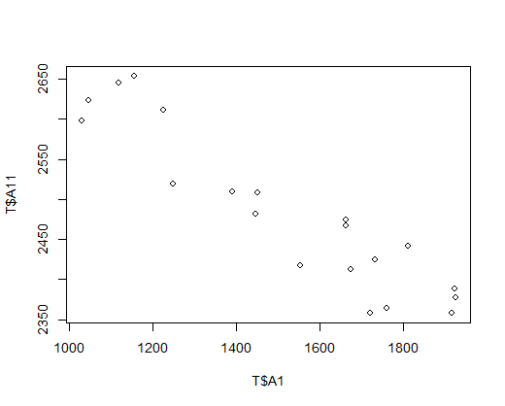
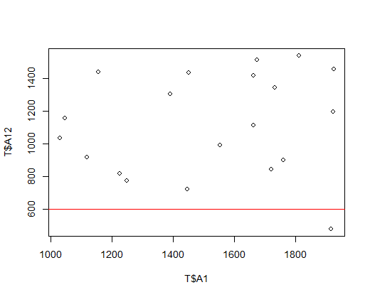
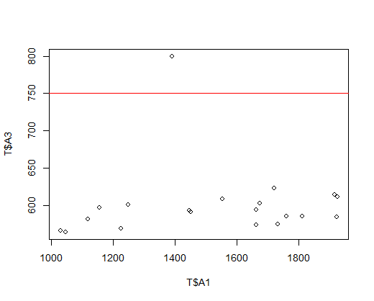
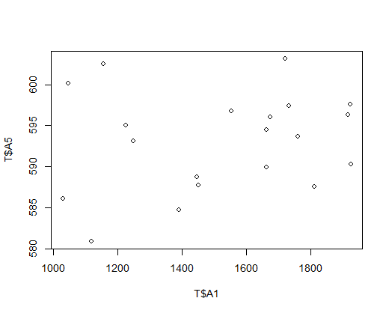
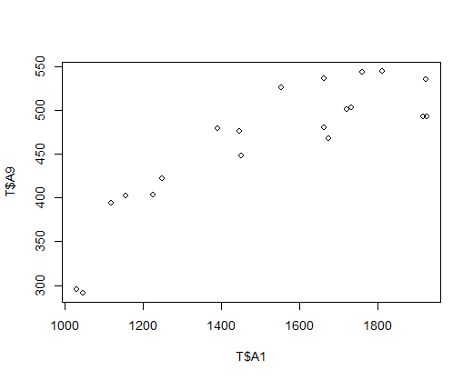
 |  |  |  |  | 12.
11. |  |  |  |  |  |  |  | 2. | 4. | 8.

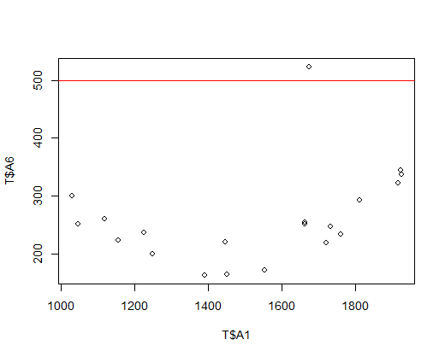
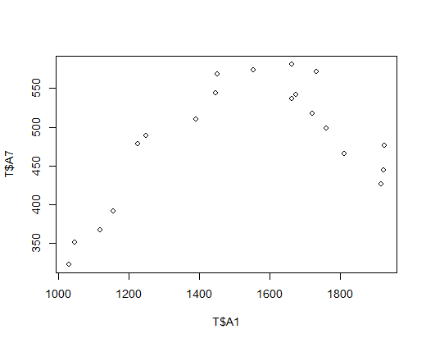
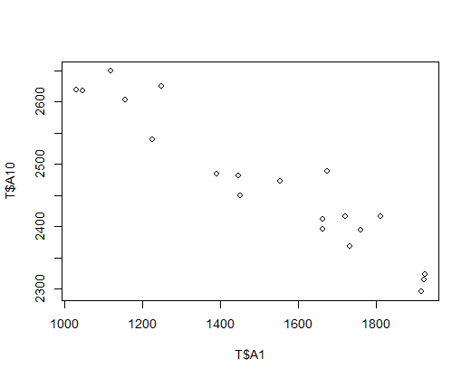
 |  |  |  |  |  |  |  | 5. | 6. | 9.

